Blad1
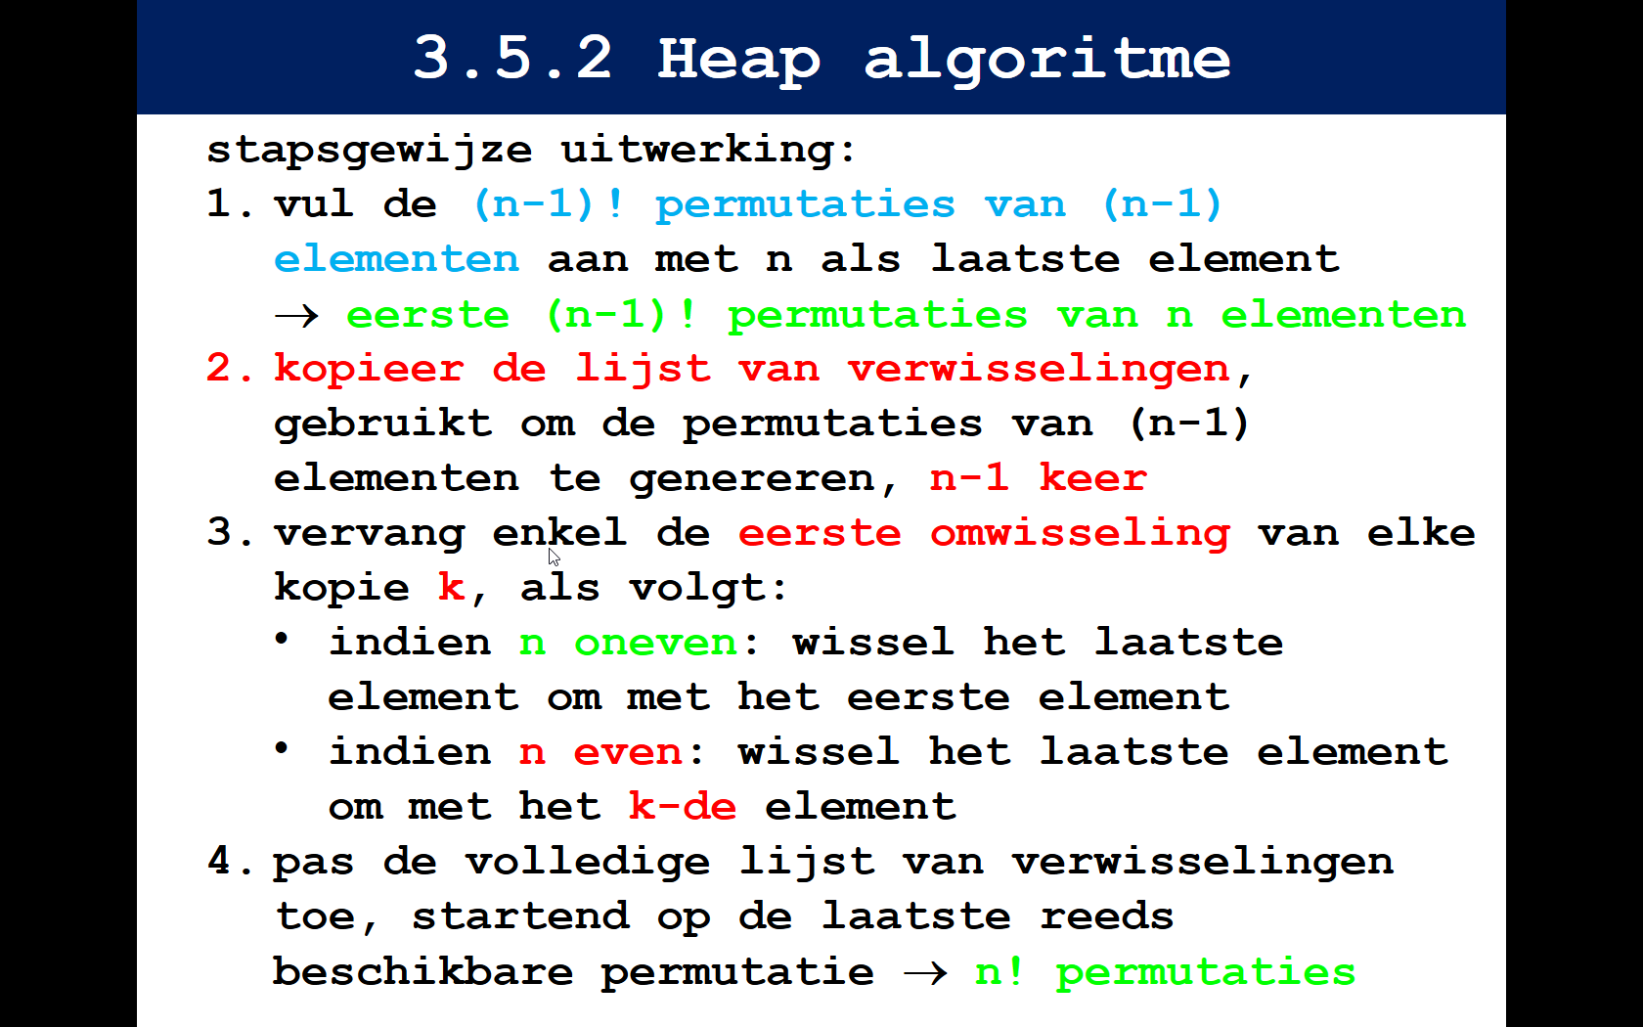
Construeer alle permutaties van 5 elementen, met behulp van het Heap algoritme.

 |  | n=5

 | 1 | 2 | 3 | 4 | 5 | n = 2
 | 2 | 1 | 3 | 4 | 5
 | 3 | 1 | 2 | 4 | 5 | n = 3
 | 1 | 3 | 2 | 4 | 5
 | 2 | 3 | 1 | 4 | 5
 | 3 | 2 | 1 | 4 | 5
 | 4 | 2 | 1 | 4 | 5 | n = 4
 | 2 | 4 | 1 | 3 | 5
 | 1 | 4 | 2 | 3 | 5
 | 4 | 1 | 2 | 3 | 5
 | 2 | 1 | 4 | 3 | 5
 | 1 | 2 | 4 | 3 | 5
 | 1 | 3 | 4 | 2 | 5
 | 3 | 1 | 4 | 2 | 5
 | 4 | 1 | 3 | 2 | 5
 | 1 | 4 | 3 | 2 | 5
 | 3 | 4 | 1 | 2 | 5
 | 4 | 3 | 1 | 2 | 5
 | 4 | 3 | 2 | 1 | 5
 | 3 | 4 | 2 | 1 | 5
 | 2 | 4 | 3 | 1 | 5
 | 4 | 2 | 3 | 1 | 5
 | 3 | 2 | 4 | 1 | 5
 | 2 | 3 | 4 | 1 | 5
 | 2 | 3 | 5 | 1 | 4 | n = 5
 | 3 | 2 | 5 | 1 | 4
 | 5 | 2 | 3 | 1 | 4
 | 2 | 5 | 3 | 1 | 4
 | 3 | 5 | 2 | 1 | 4
 | 5 | 3 | 2 | 1 | 4
 | 5 | 3 | 1 | 2 | 4
 | 3 | 5 | 1 | 2 | 4
 | 1 | 5 | 3 | 2 | 4
 | 5 | 1 | 3 | 2 | 4
 | 3 | 1 | 5 | 2 | 4
 | 1 | 3 | 5 | 2 | 4
 | 1 | 2 | 5 | 3 | 4
 | 2 | 1 | 5 | 3 | 4
 | 5 | 1 | 2 | 3 | 4
 | 1 | 5 | 2 | 3 | 4
 | 2 | 5 | 1 | 3 | 4
 | 5 | 2 | 1 | 3 | 4
 | 3 | 2 | 1 | 5 | 4
 | 2 | 3 | 1 | 5 | 4
 | 1 | 3 | 2 | 5 | 4
 | 3 | 1 | 2 | 5 | 4
 | 2 | 1 | 3 | 5 | 4
 | 1 | 2 | 3 | 5 | 4
 | 1 | 2 | 4 | 5 | 3
 | 2 | 1 | 4 | 5 | 3
 | 4 | 1 | 2 | 5 | 3
 | 1 | 4 | 2 | 5 | 3
 | 2 | 4 | 1 | 5 | 3
 | 4 | 2 | 1 | 5 | 3
 | 5 | 2 | 1 | 4 | 3
 | 2 | 5 | 1 | 4 | 3
 | 1 | 5 | 2 | 4 | 3
 | 5 | 1 | 2 | 4 | 3
 | 2 | 1 | 5 | 4 | 3
 | 1 | 2 | 5 | 4 | 3
 | 1 | 4 | 5 | 2 | 3
 | 4 | 1 | 5 | 2 | 3
 | 5 | 1 | 4 | 2 | 3
 | 1 | 5 | 4 | 2 | 3
 | 4 | 5 | 1 | 2 | 3
 | 5 | 4 | 1 | 2 | 3
 | 5 | 4 | 2 | 1 | 3
 | 4 | 5 | 2 | 1 | 3
 | 2 | 5 | 4 | 1 | 3
 | 5 | 2 | 4 | 1 | 3
 | 4 | 2 | 5 | 1 | 3
 | 2 | 4 | 5 | 1 | 3
 | 3 | 4 | 5 | 1 | 2
 | 4 | 3 | 5 | 1 | 2
 | 5 | 3 | 4 | 1 | 2
 | 3 | 5 | 4 | 1 | 2
 | 4 | 5 | 3 | 1 | 2
 | 5 | 4 | 3 | 1 | 2
 | 5 | 4 | 1 | 3 | 2
 | 4 | 5 | 1 | 3 | 2
 | 1 | 5 | 4 | 3 | 2
 | 5 | 1 | 4 | 3 | 2
 | 4 | 1 | 5 | 3 | 2
 | 1 | 4 | 5 | 3 | 2
 | 1 | 3 | 5 | 4 | 2
 | 3 | 1 | 5 | 4 | 2
 | 5 | 1 | 3 | 4 | 2
 | 1 | 5 | 3 | 4 | 2
 | 3 | 5 | 1 | 4 | 2
 | 5 | 3 | 1 | 4 | 2
 | 4 | 3 | 1 | 5 | 2
 | 3 | 4 | 1 | 5 | 2
 | 1 | 4 | 3 | 5 | 2
 | 4 | 1 | 3 | 5 | 2
 | 3 | 1 | 4 | 5 | 2
 | 1 | 3 | 4 | 5 | 2
 | 2 | 3 | 4 | 5 | 1
 | 3 | 2 | 4 | 5 | 1
 | 4 | 2 | 3 | 5 | 1
 | 2 | 4 | 3 | 5 | 1
 | 3 | 4 | 2 | 5 | 1
 | 4 | 3 | 2 | 5 | 1
 | 5 | 3 | 2 | 4 | 1
 | 3 | 5 | 2 | 4 | 1
 | 2 | 5 | 3 | 4 | 1
 | 5 | 2 | 3 | 4 | 1
 | 3 | 2 | 5 | 4 | 1
 | 2 | 3 | 5 | 4 | 1
 | 2 | 4 | 5 | 3 | 1
 | 4 | 2 | 5 | 3 | 1
 | 5 | 2 | 4 | 3 | 1
 | 2 | 5 | 4 | 3 | 1
 | 4 | 5 | 2 | 3 | 1
 | 5 | 4 | 2 | 3 | 1
 | 5 | 4 | 3 | 2 | 1
 | 4 | 5 | 3 | 2 | 1
 | 3 | 5 | 4 | 2 | 1
 | 5 | 3 | 4 | 2 | 1
 | 4 | 3 | 5 | 2 | 1
 | 3 | 4 | 5 | 2 | 1

